Conheça a Mobills
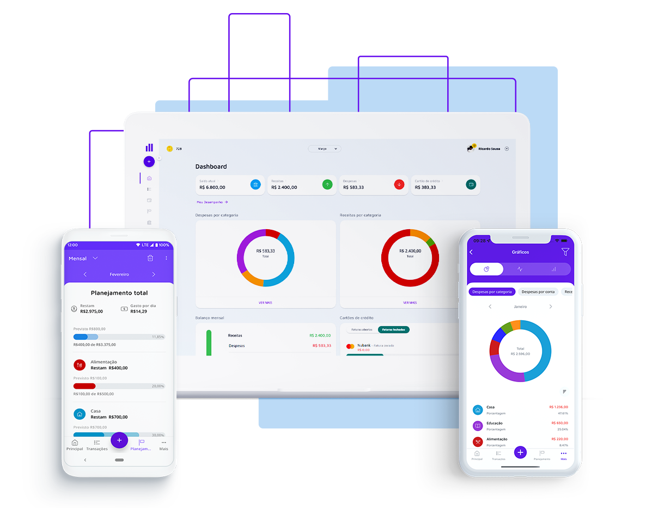

Gerar liberdade financeira para as pessoas, foi com esse pensamento que nasceu a Mobills, em 2014. Criada por David Mosiah e Carlos Terceiro, dois estudantes de tecnologia, a Mobills chegou para descomplicar o mundo das finanças! Queremos ajudar as pessoas a gerenciar suas contas, pagar menos taxas, serem aprovadas no cartão ideal para seus estilos de vida e até mesmo conseguirem aquele empréstimo desejado, tudo isso com muita segurança e transparência. Vamos, junto com você, olhar o presente e ver o futuro.

Quer descobrir mais informações? Acesso o nosso site!

Acesse a próxima aba para visualizar sua planilha

Fluxo de Caixa Pessoal
* Preencha somente os espaços em branco
 |  |  |  |  |  | PLANILHA DE FLUXO DE CAIXA PESSOAL | MOBILLS

 |  | Fluxo de Caixa Pessoal | Janeiro | Fevereiro | Março | Abril | Maio | Junho | Julho | Agosto | Setembro | Outubro | Novembro | Dezembro | Total
A | l | Dinheiro disponível hoje (*)
B | l | Saldo inicial do mês |  | 0 | 0 | 0 | 0 | 0 | 0 | 0 | 0 | 0 | 0 | 0
 |  | Salário líquido do mês (**) |  |  |  |  |  |  |  |  |  |  |  |  | 0
 |  | 13º Salário |  |  |  |  |  |  |  |  |  |  |  |  | 0
 |  | Outros rendimentos |  |  |  |  |  |  |  |  |  |  |  |  | 0
C | l | Total de Entradas | 0 | 0 | 0 | 0 | 0 | 0 | 0 | 0 | 0 | 0 | 0 | 0 | 0
 |  | Aluguel |  |  |  |  |  |  |  |  |  |  |  |  | 0
 |  | Condomínio |  |  |  |  |  |  |  |  |  |  |  |  | 0
 |  | Energia Elétrica |  |  |  |  |  |  |  |  |  |  |  |  | 0
 |  | Telefone/Internet/TV a cabo |  |  |  |  |  |  |  |  |  |  |  |  | 0
 |  | Combustível e transporte |  |  |  |  |  |  |  |  |  |  |  |  | 0
 |  | Manutenção de Veículos |  |  |  |  |  |  |  |  |  |  |  |  | 0
 |  | Seguros de automóveis |  |  |  |  |  |  |  |  |  |  |  |  | 0
 |  | Salários dos empregados domésticos |  |  |  |  |  |  |  |  |  |  |  |  | 0
 |  | Mesada dos filhos |  |  |  |  |  |  |  |  |  |  |  |  | 0
 |  | Mensalidade escolar |  |  |  |  |  |  |  |  |  |  |  |  | 0
 |  | Matrícula escolar |  |  |  |  |  |  |  |  |  |  |  |  | 0
 |  | Material didático |  |  |  |  |  |  |  |  |  |  |  |  | 0
 |  | Previdência privada |  |  |  |  |  |  |  |  |  |  |  |  | 0
 |  | IPTU e IPVA |  |  |  |  |  |  |  |  |  |  |  |  | 0
 |  | Manutenção da casa |  |  |  |  |  |  |  |  |  |  |  |  | 0
 |  | Previsão gastos c/presentes de Natal |  |  |  |  |  |  |  |  |  |  |  |  | 0
 |  | Previsão gastos com a Ceia de Natal |  |  |  |  |  |  |  |  |  |  |  |  | 0
 |  | Previsão de gastos de férias |  |  |  |  |  |  |  |  |  |  |  |  | 0
 |  | Gastos com refeições fora de casa |  |  |  |  |  |  |  |  |  |  |  |  | 0
 |  | Gastos com lazer |  |  |  |  |  |  |  |  |  |  |  |  | 0
 |  | Demais gastos |  |  |  |  |  |  |  |  |  |  |  |  | 0
D | l | Total de Saídas correntes | 0 | 0 | 0 | 0 | 0 | 0 | 0 | 0 | 0 | 0 | 0 | 0 | 0
E = A+B+C-D | l | Resultado parcial do mês | 0 | 0 | 0 | 0 | 0 | 0 | 0 | 0 | 0 | 0 | 0 | 0 | 0
F |  | Pgto dívidas (financiamento, carnê, cheque-pré etc) |  |  |  |  |  |  |  |  |  |  |  |  | 0
G=E-F | l | Saldo Final do mês | 0 | 0 | 0 | 0 | 0 | 0 | 0 | 0 | 0 | 0 | 0 | 0 | 0

 |  | Você terá que tomar mais empréstimos (***) | 0 | 0 | 0 | 0 | 0 | 0 | 0 | 0 | 0 | 0 | 0 | 0 | 0
 |  | Parabéns: riqueza acumulada no período | 0 | 0 | 0 | 0 | 0 | 0 | 0 | 0 | 0 | 0 | 0 | 0 | 0

 | (*) | Dia do preenchimento da planilha
 | (**) Se no dia de janeiro em que preencher a planilha você já tiver recebido e pago valores, eles não deverão constar da planilha
 | (***) Para esta linha e a linha logo abaixo funcionarem você precisa preencher todos os 12 meses da planilha

Interpretação do resultado do seus desempenho financeiro:
Se o saldo final do mês ficou positivo, parabéns, pois você está gastando aquém de suas possibilidades, o que lhe permite formar uma reserva para a eventualidade de uma necessidade extraordinária no futuro.
Contudo, se o saldo final do mês ficou negativo, cuidado, pois você está gastando mais que a sua possibilidade presente, o que poderá acarretar dificuldades futuras. Adote como princípio gastar normalmente menos do se ganha.

